Модель
Управляющие воздействия модели |  | Базовое равновесие | Новое равновесие |  |  |  | Параметры |  | rho
 | Обозначение |  |  |  |  |  | σ_AID | 2.0 | 0.5
Курс RUB/USD | ER | 72.80 ₽ | 72.80 ₽ |  |  |  | σ_APD | 1.5 | 0.3
Изменение курса RUB/USD, % | DER | 0% | 0.0% |  |  |  | Ω_APD | 4.2 | 1.2
Мировая цена товара A, USD | WP | 2088 | 2088.00 |  |  |  | σ_ADW | 8.4 | 0.9
Изменение мировой цены товара A, USD | DWP | 0% | 0.0% |  |  |  | σ_ATD | 1.5 | 0.3
Цена экспорта товара А (без тарифа), USD | P_AXD_USD | 1842 | 1448.1 |  |  |  |  |  | SS_DS
Цена импорта товара А (без тарифа), USD | P_AMD_USD | 2377 | 2316.9 |  |  |  | ε_IPD | 0.3 | 362217
Цена импорта товара I (без тарифа), USD | P_IMD_USD | 353 | 313.55 |  |  |  | ε_IMD | 1.5 | 712
Экспортный тариф на товар А, % | TAXD | 0% | 30% |  |  |  | ε_AVD | 1.0 | 0
Импортный тариф на промежуточный товар I, % | TIMD | 0% | 0% |  |  |  | ε_ADW | -0.8 | 62016173011
Импортный тариф на товар A, % | TAMD | 0% | 0% |  |  |  | ε_AXW | 2.0 | 31
 |  |  |  |  |  |  | ε_AMD | 3.0 | 0
Шок предложения IPD_SUPPLY | SS_IPD_SUPPLY | 0% | 0% |  |  |  | ε_ATD | -0.8 | 18658056010
Шок предложения IMD_SUPPLY | DS_IMD_SUPPLY | 0% | 0%
Шок предложения AVD_SUPPLY | SS_AVD_SUPPLY | 0% | 0%
Шок спроса ADW_DEMAND | DS_ADW_DEMAND | 0% | 0%
Шок предложения AXW_SUPPLY | SS_AXW_SUPPLY | 0% | 0%
Шок предложения AMD_SUPPLY | SS_AMD_SUPPLY | 0% | 0%
Шок спроса ATD_DEMAND | DS_ATD_DEMAND | 0% | 0%

Решение найдено
 |  | Базовое равновесие |  | Относительное качество | Новое равновесие |  | Изменение (%)
Наименование переменной | Обозначение | Цена (P), руб/тонна | Количество (Q), тонн |  | Цена (P), руб/тонна | Количество (Q), тонн | Цена (P) | Количество (Q)
Отечественное производство промежуточного товара I | IPD | 32821 | 8200000 | 1.00 | 27405 | 7768160 | -16.50% | -5.27%
Импорт промежуточного товара I | IMD | 25697 | 4722500 | 0.59 | 22825 | 3953409 | -11.18% | -16.29%
Потребление отраслью А промежуточного товара I | AID | 30217 | 12922500 | 1.00 | 25860 | 11721569 | -14.42% | -9.29%
Потребление отраслью А добавленной стоимости | AVD | 2691498 | 100000 | 3.48 | 2357633 | 87596 | -12.40% | -12.40%
Отечественное производство A | APD | 173588 | 3800000 | 0.06 | 149971 | 3398283 | -13.61% | -10.57%
Отечественный экспорт A | AXD | 134088 | 3148500 | 0.25 | 105415 | 2651996 | -21.38% | -15.77%
Мировое производство (без отечественного экспорта) A | AXW | 152417 | 133851500 | 0.45 | 152583 | 134142490 | 0.11% | 0.22%
Мировое потребление A | ADW | 151996 | 137000000 |  | 152281 | 136794487 | 0.19% | -0.15%
Отечественное производство для внутреннего потребления A | ASD | 364478 | 651500 | 1.00 | 308301 | 746287 | -15.41% | 14.55%
Отечественное совокупное потребление A | ATD | 358803 | 671400 |  | 304936 | 764715 | -15.01% | 13.90%
Импорт товара А | AMD | 173034 | 19900 | 0.05 | 168658 | 18428 | -2.53% | -7.40%
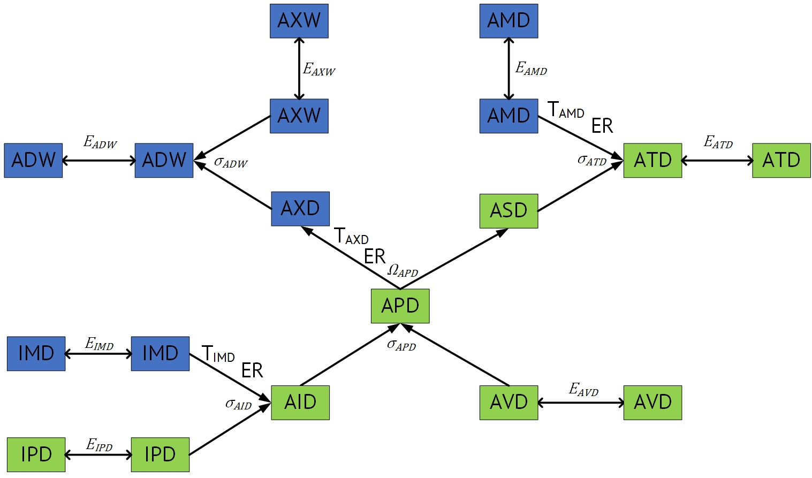
Уравнения
IPD_SUPPLY | 0
IMD_SUPPLY | 0
AID_BUD_CES | 0
AID_CES | 0
AID_BAL_CES | 0
AVD_SUPPLY | 0
APD_BUD_CES | 0
APD_CES | 7.8062556419E-18
APD_BAL_CES | 0
AVD_SUPPLY | 0
APD_BUD_CET | 0
APD_CET | 0
APD_BAL_CET | 0
ADW_BUD_CES | 0
ADW_CES | 6.3948846218E-14
ADW_BAL_CES | 0
AXW_SUPPLY | 0
ADW_DEMAND | 0
ATD_BUD_CES | 0
ATD_CES | 0
ATD_BAL_CES | 0
AMD_SUPPLY | 0
ADW_DEMAND | 0

 | Для проведения численного моделирования необходимо менять управляющие воздействия модели, обозначенные оранжевым цветом.
 | Светло-синим цветом обозначены ячейки, в которые требуется ввести входные данные (начальное состояние рынка и эластичности)
 | Расчетные значения

